상품제안서
[칼라인쇄] 무광 블랙인칼라 머그컵(6색) | 상품코드: S12246

 |  |  |  |  |  |  | 02-713-8555 | www.synergygift.co.kr
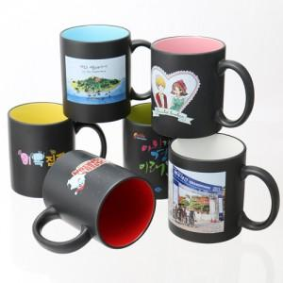

【상세/제작정보】

【인쇄/포장옵션】 | 풀칼라 / 포장지포장

【공급단가】 | 수량 | 100~ | 300~ | 500~ | 1,000~ | 3,000~
*VAT별도 | 단가 | 3,840원 | 3,700원 | 3,560원 | 3,420원 | 3,330원

【상품 URL】 | https://www.synergygift.co.kr:443/src/goods_detail.php?gdno=13637

